薬情
注意 | 写真 | 配合生薬 | 効能 | 薬味 | 解説
 | 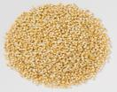 | 粟 | 健胃 | 甘 | イネ科 Gramineae のコアワ Setaria italica P.B. の穀粒。胃腸のはたらきをよくして消化吸収力を高めるので、嘔吐、下痢など胃腸の調子を整えるのに用いられます。
 | 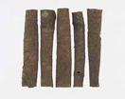 | 桂皮 | 発汗・解肌・止痛 | 甘・辛 | クスノキ科 Lauraceae のケイ Cin-namomum cassia Bl.の樹皮。シンナムアルデヒドなどを含み、手足の冷え、腹痛、下痢、のぼせなどに用いられます。
 | 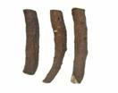 | 芍薬 | 補血・止痛 | 酸・苦 | ボタン科 Paeoniaceae のシャクヤク Paeonia lactiflora Pall. のコルク皮を除去し乾燥した根。ペオニフロリンなどを含み、腹痛、筋肉痛、痙攣痛などに用いられます。
 | 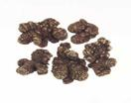 | 川芎 | 活血・止痛 | 辛 | セリ科 Umbeliferae のマルバトウキ属植物 Ligusticum chuanxiong HORT. の根茎。クニデリド、リグスチリドなどを含み、月経不順、月経痛、冷え性、頭痛、筋肉痛などに用いられます。
 | 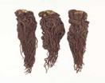 | 当帰 | 補血・活血・止痛 | 甘・辛・苦 | セリ科 UmbelliferaeのAngelica sinensis DIELS の根。リグスチライド、ベルガプテンなどを含み、貧血、月経不順、月経痛、腹痛などに用いられます。
 | 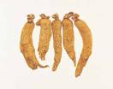 | 人参 | 補気・健脾・強壮 | 甘・辛 | ウコギ科 Araliaceae のオタネニンジン Panax ginseng の根。ギンセノシドRg1、Rb1などを含み、疲労や体力の低下、食欲不振、消化不良などに用いられます。
特記事項：
注意 | 写真 | 配合生薬 | 効能 | 薬味 | 解説
 | 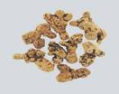 | 白朮 | 健胃・整腸・利尿 | 甘・苦 | キク科 Compositae のオオバナオケラ Atractylodes ovata DC. の根茎。アトラクチロンなどを含み、水分の代謝異常や消化器系の機能障害などに用いられます。
 | 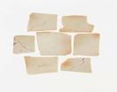 | 茯苓 | 利水・健脾・安神 | 甘・淡 | サルノコシカケ科 Polyporaceae のマツホド Poria cocos WOLF の外層を除いた菌核。エブリコ酸などを含み、浮腫、食欲不振、消化不良、動悸、不眠などに用いられます。

特記事項：

